상품제안서
스마일 재생원단 장바구니 | 상품코드: S36584

 |  |  |  |  |  |  | 02-713-8555 | www.synergygift.co.kr
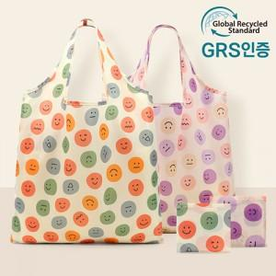

【상세/제작정보】 | <p><span style="font-size: 14pt;">※ 종이케이스 추가시 OPP포장 제외</span></p>

【인쇄/포장옵션】 | 실크 / OPP(비닐)

【공급단가】 | 수량 | 100~ | 300~ | 1,000~ | 3,000~ | 10,000~
*VAT별도 | 오렌지 | 2,730원 | 2,600원 | 2,480원 | 2,440원 | 2,360원
 | 블루 | 2,730원 | 2,600원 | 2,480원 | 2,440원 | 2,360원
 | 퍼플 | 2,730원 | 2,600원 | 2,480원 | 2,440원 | 2,360원

【상품 URL】 | https://www.synergygift.co.kr:443/src/goods_detail.php?gdno=36584

